조특법 농어촌주택
구분 | 조건1(취득일 기준) | 조건2(지역기준) | 조건3(공시지가) | 설명창 | 입력방식
A 조특법 농어촌주택 | 2003.8.1~2022.12.31 취득 | 지역기준 (취득당시, 모두만족) (1) 수도권지역이 아닐 것 (경기도 연천군, 인천 옹진군 제외) (2) “국토의 계획 및 이용에 관한 법률”에 따른 도시지역이 아닐 것 (3) 조정지역이 아닐 것 (4) “부동산 거래신고 등에 관한 법률” 10조에 따른 허가구역이 아닐 것 (5) “관광진흥법” 제2조에 따른 관광단지가 아닐 것 | 가액기준 (1) 2009.1.1.~2022.12.31 취득 시 취득당시 기준시가 2억원 이하 (2) 2008년 취득 시 취득당시 기준시가 1.5억원 이하 (3) 2003.8.1.~2007.12.31. 취득 시 기준시가 7천만원 이하 | 조특법 농어촌 주택 (1,2,3번 기준에 해당 시에만 선택창이 열립니다) ※ 타지역 기준은 별도 확인 필요 1. 취득일 기준 : 2003.8.1.~ 2022.12.31.에 취득 2. 지역 기준 (취득일 당시) (1) 수도권지역이 아닐 것 (경기도 연천군, 인천 옹진군 제외) (2) “국토의 계획 및 이용에 관한 법률”에 따른 도시지역이 아닐 것 (3) 조정지역이 아닐 것 (4) “부동산 거래신고 등에 관한 법률” 10조에 따른 허가구역이 아닐 것 (5) “관광진흥법” 제2조에 따른 관광단지가 아닐 것 3. 가액기준 (1) 2009.1.1.~2022.12.31 취득 시 취득당시 기준시가 2억원 이하 (2) 2008년 취득 시 취득당시 기준시가 1.5억원 이하 (3) 2003.8.1.~2007.12.31. 취득 시 기준시가 7천만원 이하 4. 타지역 기준 - 일반주택이 소재한 읍·면 지역이 아닌곳에서 농어촌 주택을 취득할 것 | ㅇ,x 선택박스
B 조특법 고향주택 | 2009.1.1~2022.12.31 취득 | 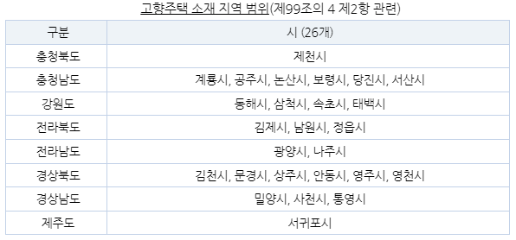 지역기준 (취득당시, 모두만족) (1) 조정지역이 아닐것 (2) 아래 지역에 소재 (사진참고) | 취득당시 기준시가 2억원 이하 | 조특법 고향 주택 (기준에 해당시 선택창이 열립니다) ※ 고향 소재 기준은 별도 확인 필요 1. 취득일 기준 : 2009.1.1.~ 2022.12.31에 취득 2. 지역기준 (1) 고향에 소재 - 가족관계등록부에 10년이상 등재된 등록기준지나 10년이상 거주한 사실이 있는 지역 (2) 지역기준 (1) 아래 지역에 소재하여야 한다 (아래 지역기준 조건 사진 삽입) (2) 취득시 조정대상지역이 아니여야한다. 3. 가액기준 - 취득당시 기준시가 2억원 이하 | ㅇ,x 선택박스
C 소득세법 농어촌주택 | x | 지역기준 (양도예정일 당시, 모두만족) (1) 수도권지역이 아닐 것 (2) 읍지역(도시지역을 제외한다) or 면지역에 소재할 것 | x | 소득세법 농어촌주택 (지역기준에 해당시 선택창이 열립니다) ※ 요건 기준은 별도 확인 필요 1. 지역기준 (1) 수도권지역이 아닐 것 (2) 읍지역(도시지역을 제외한다) or 면지역에 소재할 것 2. 요건기준 (하나라도 해당되면 가능) (1) 상속받은 주택 (피상속인이 취득후 5년이상 거주한 주택) (2) 이농인(어업인 포함)이 취득후 5년 이상 거주한 이농주택 (3) 영농 또는 영어의 목적으로 취득한 귀농주택 | ㅇ,x 선택박스

